关系图
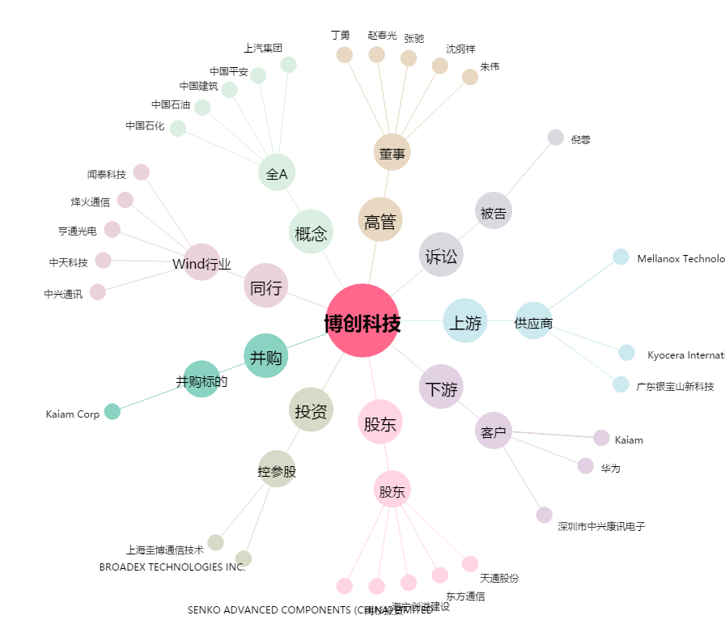
博创科技[300548.SZ] - 关系概览图

